fis_sugeno(exp)
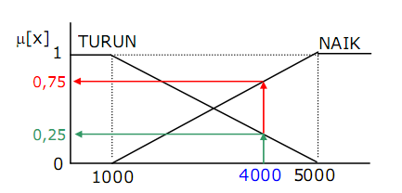
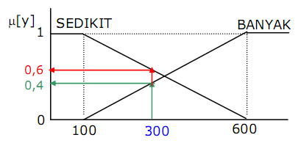
Permintaan | Persediaan
4000 | 300

1. a. Himpunan dari Input Fuzzy Permintaan (miu)
Permintaan
Naik | Turun
0.7500 | 0.2500

b. Himpunan dari Input Fuzzy Persediaan (miu)
Persediaan
Banyak | Sedikit
0.4000 | 0.6000

2. Aplikasi Fungsi Implikasi (fungsi MIN)
Aturan | Permintaan | Persediaan | Then | Produksi Barang
1 | Turun | Banyak |  | Permintaan - Persediaan
2 | Turun | Sedikit |  | Permintaan
3 | Naik | Banyak |  | Permintaan
4 | Naik | Sedikit |  | 1,25*Permintaan - Persediaan

a | Z |  | Predikat = Mengambil Nilai Miu yang MIN
0.2500 | 3700
0.2500 | 4000
0.4000 | 4000
0.6000 | 4700

3. Defuzzifikasi (Nilai Z) |  | 4230.0

